tulos
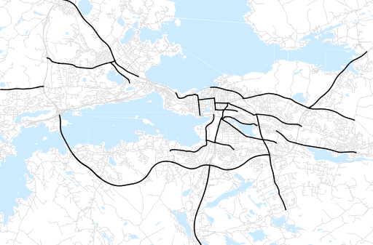
Otsikko | huhtikuu 2021
Tilasto | liikennesuorite
Laskenta-aineisto | Kuukauden konstruoitu keskivuorokausiliikenne
Laskentajakso | 05.20 - 04.21
Viikonpäivät
Aikaväli
Vertailujakso

 | toukokuu-20 | kesäkuu-20 | heinäkuu-20 | elokuu-20 | syyskuu-20 | lokakuu-20 | marraskuu-20 | joulukuu-20 | tammikuu-21 | helmikuu-21 | maaliskuu-21 | huhtikuu-21
Liikennesuorite | 1,868,583 | 2,079,355 | 2,083,843 | 2,178,102 | 2,175,936 | 2,079,673 | 2,057,910 | 1,859,052 | 1,809,252 | 1,855,311 | 1,768,600 | 1,896,877

Kuukausiraportti

